Per vecka
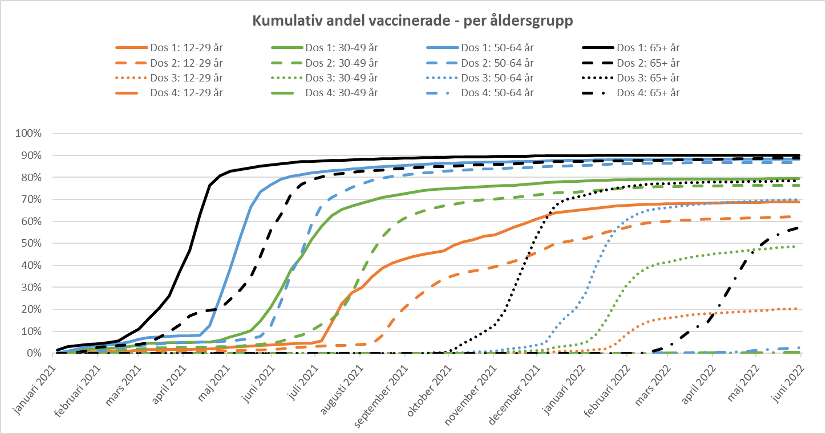
Vecka |  | Dos 1: 12-29 år | Dos 1: 30-49 år | Dos 1: 50-64 år | Dos 1: 65+ år | Dos 2: 12-29 år | Dos 2: 30-49 år | Dos 2: 50-64 år | Dos 2: 65+ år | Dos 3: 12-29 år | Dos 3: 30-49 år | Dos 3: 50-64 år | Dos 3: 65+ år | Dos 4: 12-29 år | Dos 4: 30-49 år | Dos 4: 50-64 år | Dos 4: 65+ år
21_V1 | 2021-01-04 | 0.0% | 0.1% | 0.2% | 1.5% | 0.0% | 0.0% | 0.0% | 0.0% | 0.0% | 0.0% | 0.0% | 0.0% | 0.0% | 0.0% | 0.0% | 0.0%
21_V2 | 2021-01-11 | 0.2% | 0.6% | 1.1% | 3.1% | 0.0% | 0.0% | 0.0% | 0.0% | 0.0% | 0.0% | 0.0% | 0.0% | 0.0% | 0.0% | 0.0% | 0.0%
21_V3 | 2021-01-18 | 0.4% | 1.2% | 2.1% | 3.5% | 0.0% | 0.0% | 0.0% | 0.4% | 0.0% | 0.0% | 0.0% | 0.0% | 0.0% | 0.0% | 0.0% | 0.0%
21_V4 | 2021-01-25 | 0.6% | 1.7% | 2.9% | 4.0% | 0.0% | 0.1% | 0.2% | 1.3% | 0.0% | 0.0% | 0.0% | 0.0% | 0.0% | 0.0% | 0.0% | 0.0%
21_V5 | 2021-02-01 | 0.7% | 2.1% | 3.6% | 4.4% | 0.1% | 0.3% | 0.6% | 2.8% | 0.0% | 0.0% | 0.0% | 0.0% | 0.0% | 0.0% | 0.0% | 0.0%
21_V6 | 2021-02-08 | 0.8% | 2.3% | 3.9% | 4.8% | 0.3% | 0.9% | 1.5% | 3.1% | 0.0% | 0.0% | 0.0% | 0.0% | 0.0% | 0.0% | 0.0% | 0.0%
21_V7 | 2021-02-15 | 0.9% | 2.5% | 4.3% | 5.7% | 0.4% | 1.4% | 2.4% | 3.5% | 0.0% | 0.0% | 0.0% | 0.0% | 0.0% | 0.0% | 0.0% | 0.0%
21_V8 | 2021-02-22 | 1.1% | 2.9% | 5.0% | 8.3% | 0.6% | 1.8% | 3.2% | 3.9% | 0.0% | 0.0% | 0.0% | 0.0% | 0.0% | 0.0% | 0.0% | 0.0%
21_V9 | 2021-03-01 | 1.4% | 3.8% | 6.3% | 11.0% | 0.7% | 2.1% | 3.6% | 4.2% | 0.0% | 0.0% | 0.0% | 0.0% | 0.0% | 0.0% | 0.0% | 0.0%
21_V10 | 2021-03-08 | 1.6% | 4.5% | 7.3% | 15.6% | 0.8% | 2.2% | 3.9% | 4.7% | 0.0% | 0.0% | 0.0% | 0.0% | 0.0% | 0.0% | 0.0% | 0.0%
21_V11 | 2021-03-15 | 1.7% | 4.7% | 7.5% | 20.4% | 0.9% | 2.4% | 4.3% | 7.3% | 0.0% | 0.0% | 0.0% | 0.0% | 0.0% | 0.0% | 0.0% | 0.0%
21_V12 | 2021-03-22 | 1.7% | 4.7% | 7.7% | 26.2% | 0.9% | 2.5% | 4.6% | 9.6% | 0.0% | 0.0% | 0.0% | 0.0% | 0.0% | 0.0% | 0.0% | 0.0%
21_V13 | 2021-03-29 | 1.8% | 4.8% | 7.9% | 37.0% | 1.0% | 2.7% | 4.8% | 12.8% | 0.0% | 0.0% | 0.0% | 0.0% | 0.0% | 0.0% | 0.0% | 0.0%
21_V14 | 2021-04-05 | 1.8% | 4.9% | 8.0% | 46.8% | 1.0% | 2.7% | 5.0% | 17.1% | 0.0% | 0.0% | 0.0% | 0.0% | 0.0% | 0.0% | 0.0% | 0.0%
21_V15 | 2021-04-12 | 1.9% | 5.0% | 8.3% | 63.2% | 1.0% | 2.8% | 5.1% | 18.7% | 0.0% | 0.0% | 0.0% | 0.0% | 0.0% | 0.0% | 0.0% | 0.0%
21_V16 | 2021-04-19 | 1.9% | 5.1% | 12.7% | 76.4% | 1.1% | 2.9% | 5.2% | 19.7% | 0.0% | 0.0% | 0.0% | 0.0% | 0.0% | 0.0% | 0.0% | 0.0%
21_V17 | 2021-04-26 | 2.2% | 5.8% | 25.3% | 80.7% | 1.1% | 2.9% | 5.3% | 20.2% | 0.0% | 0.0% | 0.0% | 0.0% | 0.0% | 0.0% | 0.0% | 0.0%
21_V18 | 2021-05-03 | 2.7% | 7.5% | 38.5% | 82.8% | 1.1% | 3.0% | 5.5% | 24.6% | 0.0% | 0.0% | 0.0% | 0.0% | 0.0% | 0.0% | 0.0% | 0.0%
21_V19 | 2021-05-10 | 3.0% | 8.8% | 53.0% | 83.7% | 1.2% | 3.3% | 6.0% | 29.0% | 0.0% | 0.0% | 0.0% | 0.0% | 0.0% | 0.0% | 0.0% | 0.0%
21_V20 | 2021-05-17 | 3.4% | 10.2% | 66.6% | 84.5% | 1.4% | 3.7% | 6.7% | 34.7% | 0.0% | 0.0% | 0.0% | 0.0% | 0.0% | 0.0% | 0.0% | 0.0%
21_V21 | 2021-05-24 | 3.6% | 14.8% | 73.5% | 85.1% | 1.4% | 3.9% | 7.8% | 44.3% | 0.0% | 0.0% | 0.0% | 0.0% | 0.0% | 0.0% | 0.0% | 0.0%
21_V22 | 2021-05-31 | 3.8% | 20.8% | 76.7% | 85.8% | 1.6% | 4.5% | 12.2% | 55.9% | 0.0% | 0.0% | 0.0% | 0.0% | 0.0% | 0.0% | 0.0% | 0.0%
21_V23 | 2021-06-07 | 4.1% | 28.8% | 79.2% | 86.3% | 2.0% | 5.5% | 23.5% | 63.1% | 0.0% | 0.0% | 0.0% | 0.0% | 0.0% | 0.0% | 0.0% | 0.0%
21_V24 | 2021-06-14 | 4.3% | 38.1% | 80.5% | 86.8% | 2.5% | 7.2% | 36.5% | 72.8% | 0.0% | 0.0% | 0.0% | 0.0% | 0.0% | 0.0% | 0.0% | 0.0%
21_V25 | 2021-06-21 | 4.5% | 44.0% | 81.3% | 87.1% | 2.7% | 8.1% | 45.5% | 76.9% | 0.0% | 0.0% | 0.0% | 0.0% | 0.0% | 0.0% | 0.0% | 0.0%
21_V26 | 2021-06-28 | 4.7% | 51.5% | 82.1% | 87.3% | 3.0% | 10.2% | 58.3% | 79.0% | 0.0% | 0.0% | 0.0% | 0.0% | 0.0% | 0.0% | 0.0% | 0.0%
21_V27 | 2021-07-05 | 5.6% | 57.7% | 82.6% | 87.5% | 3.3% | 13.1% | 67.2% | 80.4% | 0.0% | 0.0% | 0.0% | 0.0% | 0.0% | 0.0% | 0.0% | 0.0%
21_V28 | 2021-07-12 | 13.9% | 62.6% | 83.0% | 87.7% | 3.5% | 15.4% | 70.9% | 81.2% | 0.0% | 0.0% | 0.0% | 0.0% | 0.0% | 0.0% | 0.0% | 0.0%
21_V29 | 2021-07-19 | 22.8% | 65.4% | 83.5% | 87.8% | 3.7% | 19.9% | 73.3% | 81.8% | 0.0% | 0.0% | 0.0% | 0.0% | 0.0% | 0.0% | 0.0% | 0.0%
21_V30 | 2021-07-26 | 27.6% | 67.1% | 83.9% | 88.0% | 3.8% | 27.7% | 75.5% | 82.4% | 0.0% | 0.0% | 0.0% | 0.0% | 0.0% | 0.0% | 0.0% | 0.0%
21_V31 | 2021-08-02 | 30.0% | 68.4% | 84.2% | 88.2% | 4.1% | 37.0% | 77.2% | 82.8% | 0.0% | 0.0% | 0.0% | 0.0% | 0.0% | 0.0% | 0.0% | 0.0%
21_V32 | 2021-08-09 | 34.8% | 69.7% | 84.6% | 88.4% | 4.4% | 46.1% | 78.8% | 83.2% | 0.0% | 0.0% | 0.0% | 0.0% | 0.0% | 0.0% | 0.0% | 0.0%
21_V33 | 2021-08-16 | 38.9% | 70.8% | 84.9% | 88.5% | 8.3% | 53.2% | 79.7% | 83.5% | 0.0% | 0.0% | 0.0% | 0.0% | 0.0% | 0.0% | 0.0% | 0.0%
21_V34 | 2021-08-23 | 41.0% | 71.7% | 85.2% | 88.6% | 14.9% | 58.0% | 80.5% | 83.8% | 0.0% | 0.0% | 0.0% | 0.0% | 0.0% | 0.0% | 0.0% | 0.0%
21_V35 | 2021-08-30 | 42.5% | 72.5% | 85.5% | 88.8% | 20.1% | 60.9% | 81.1% | 84.1% | 0.0% | 0.0% | 0.0% | 0.0% | 0.0% | 0.0% | 0.0% | 0.0%
21_V36 | 2021-09-06 | 43.9% | 73.3% | 85.8% | 88.9% | 24.1% | 63.1% | 81.6% | 84.3% | 0.0% | 0.0% | 0.0% | 0.0% | 0.0% | 0.0% | 0.0% | 0.0%
21_V37 | 2021-09-13 | 45.0% | 73.9% | 86.0% | 89.0% | 27.6% | 64.8% | 82.1% | 84.6% | 0.0% | 0.0% | 0.0% | 0.0% | 0.0% | 0.0% | 0.0% | 0.0%
21_V38 | 2021-09-20 | 45.8% | 74.4% | 86.2% | 89.1% | 31.1% | 66.0% | 82.4% | 84.8% | 0.0% | 0.0% | 0.1% | 0.1% | 0.0% | 0.0% | 0.0% | 0.0%
21_V39 | 2021-09-27 | 46.4% | 74.8% | 86.4% | 89.2% | 33.9% | 67.1% | 82.8% | 85.0% | 0.0% | 0.1% | 0.1% | 0.3% | 0.0% | 0.0% | 0.0% | 0.0%
21_V40 | 2021-10-04 | 49.1% | 75.1% | 86.5% | 89.2% | 35.5% | 67.9% | 83.1% | 85.1% | 0.0% | 0.1% | 0.2% | 1.6% | 0.0% | 0.0% | 0.0% | 0.0%
21_V41 | 2021-10-11 | 50.6% | 75.4% | 86.7% | 89.3% | 36.7% | 68.7% | 83.4% | 85.4% | 0.0% | 0.1% | 0.3% | 4.7% | 0.0% | 0.0% | 0.0% | 0.0%
21_V42 | 2021-10-18 | 51.6% | 75.7% | 86.8% | 89.4% | 37.5% | 69.3% | 83.6% | 85.6% | 0.0% | 0.2% | 0.6% | 7.0% | 0.0% | 0.0% | 0.0% | 0.0%
21_V43 | 2021-10-25 | 53.4% | 75.9% | 86.9% | 89.4% | 38.4% | 69.8% | 83.8% | 85.7% | 0.0% | 0.2% | 0.7% | 9.8% | 0.0% | 0.0% | 0.0% | 0.0%
21_V44 | 2021-11-01 | 53.9% | 76.1% | 87.0% | 89.5% | 39.3% | 70.2% | 84.0% | 85.9% | 0.1% | 0.3% | 1.1% | 12.7% | 0.0% | 0.0% | 0.0% | 0.0%
21_V45 | 2021-11-08 | 55.6% | 76.2% | 87.0% | 89.5% | 40.7% | 70.6% | 84.1% | 86.1% | 0.1% | 0.6% | 1.8% | 19.0% | 0.0% | 0.0% | 0.0% | 0.0%
21_V46 | 2021-11-15 | 57.5% | 76.5% | 87.1% | 89.6% | 42.0% | 71.0% | 84.3% | 86.3% | 0.2% | 0.8% | 2.3% | 29.8% | 0.0% | 0.0% | 0.0% | 0.0%
21_V47 | 2021-11-22 | 59.0% | 76.7% | 87.2% | 89.7% | 43.6% | 71.4% | 84.5% | 86.5% | 0.2% | 1.0% | 2.9% | 40.9% | 0.0% | 0.0% | 0.0% | 0.0%
21_V48 | 2021-11-29 | 60.7% | 77.1% | 87.4% | 89.7% | 45.5% | 71.9% | 84.6% | 86.7% | 0.3% | 1.2% | 3.5% | 51.8% | 0.0% | 0.0% | 0.0% | 0.0%
21_V49 | 2021-12-06 | 62.4% | 77.6% | 87.5% | 89.8% | 47.7% | 72.4% | 84.8% | 87.0% | 0.3% | 1.6% | 4.5% | 60.5% | 0.0% | 0.0% | 0.0% | 0.0%
21_V50 | 2021-12-13 | 63.9% | 77.9% | 87.7% | 89.9% | 49.9% | 72.9% | 85.1% | 87.2% | 0.6% | 2.7% | 11.4% | 67.4% | 0.0% | 0.0% | 0.0% | 0.0%
21_V51 | 2021-12-20 | 64.4% | 78.1% | 87.7% | 89.9% | 50.8% | 73.2% | 85.3% | 87.2% | 0.8% | 3.3% | 16.2% | 69.9% | 0.0% | 0.0% | 0.0% | 0.0%
21_V52 | 2021-12-27 | 64.8% | 78.2% | 87.8% | 89.9% | 51.4% | 73.4% | 85.4% | 87.3% | 1.0% | 3.7% | 20.1% | 71.0% | 0.0% | 0.0% | 0.0% | 0.0%
22_V1 | 2022-01-03 | 65.3% | 78.4% | 87.9% | 89.9% | 52.2% | 73.7% | 85.5% | 87.3% | 1.2% | 4.8% | 27.3% | 72.0% | 0.0% | 0.0% | 0.0% | 0.0%
22_V2 | 2022-01-10 | 65.9% | 78.6% | 87.9% | 90.0% | 53.5% | 74.1% | 85.8% | 87.4% | 1.6% | 8.5% | 39.6% | 73.3% | 0.0% | 0.0% | 0.0% | 0.0%
22_V3 | 2022-01-17 | 66.5% | 78.8% | 88.0% | 90.0% | 55.1% | 74.6% | 86.0% | 87.5% | 2.1% | 15.1% | 49.4% | 74.3% | 0.0% | 0.0% | 0.0% | 0.0%
22_V4 | 2022-01-24 | 67.0% | 78.9% | 88.1% | 90.0% | 56.3% | 74.9% | 86.1% | 87.6% | 4.3% | 23.2% | 56.4% | 75.1% | 0.0% | 0.0% | 0.0% | 0.0%
22_V5 | 2022-01-31 | 67.3% | 79.0% | 88.1% | 90.1% | 57.3% | 75.2% | 86.3% | 87.6% | 8.5% | 30.8% | 60.6% | 75.8% | 0.0% | 0.0% | 0.0% | 0.0%
22_V6 | 2022-02-07 | 67.6% | 79.1% | 88.1% | 90.1% | 58.4% | 75.4% | 86.4% | 87.7% | 11.9% | 35.7% | 63.2% | 76.4% | 0.0% | 0.0% | 0.0% | 0.0%
22_V7 | 2022-02-14 | 67.8% | 79.1% | 88.1% | 90.1% | 59.2% | 75.6% | 86.4% | 87.7% | 14.1% | 38.8% | 64.8% | 76.8% | 0.0% | 0.0% | 0.1% | 0.1%
22_V8 | 2022-02-21 | 67.9% | 79.1% | 88.1% | 90.1% | 59.9% | 75.8% | 86.5% | 87.8% | 15.3% | 40.5% | 65.8% | 77.0% | 0.0% | 0.0% | 0.1% | 1.4%
22_V9 | 2022-02-28 | 68.0% | 79.2% | 88.2% | 90.1% | 60.2% | 75.9% | 86.5% | 87.8% | 16.1% | 41.4% | 66.3% | 77.2% | 0.0% | 0.0% | 0.2% | 2.7%
22_V10 | 2022-03-07 | 68.1% | 79.2% | 88.2% | 90.1% | 60.4% | 75.9% | 86.6% | 87.9% | 16.6% | 42.4% | 66.8% | 77.4% | 0.0% | 0.1% | 0.2% | 5.6%
22_V11 | 2022-03-14 | 68.2% | 79.2% | 88.2% | 90.1% | 60.7% | 76.0% | 86.6% | 88.0% | 17.2% | 43.3% | 67.4% | 77.6% | 0.0% | 0.1% | 0.3% | 9.3%
22_V12 | 2022-03-21 | 68.3% | 79.2% | 88.2% | 90.1% | 60.9% | 76.1% | 86.6% | 88.1% | 17.7% | 44.1% | 67.8% | 77.7% | 0.0% | 0.1% | 0.3% | 12.2%
22_V13 | 2022-03-28 | 68.3% | 79.3% | 88.2% | 90.1% | 61.0% | 76.2% | 86.7% | 88.1% | 18.1% | 44.8% | 68.2% | 77.8% | 0.0% | 0.1% | 0.4% | 14.3%
22_V14 | 2022-04-04 | 68.4% | 79.3% | 88.2% | 90.1% | 61.2% | 76.2% | 86.7% | 88.2% | 18.4% | 45.4% | 68.5% | 77.9% | 0.0% | 0.1% | 0.4% | 20.7%
22_V15 | 2022-04-11 | 68.5% | 79.3% | 88.2% | 90.1% | 61.3% | 76.2% | 86.7% | 88.3% | 18.7% | 45.8% | 68.7% | 78.0% | 0.0% | 0.1% | 0.5% | 28.1%
22_V16 | 2022-04-18 | 68.5% | 79.3% | 88.2% | 90.1% | 61.4% | 76.3% | 86.7% | 88.4% | 18.9% | 46.2% | 68.8% | 78.0% | 0.0% | 0.1% | 0.6% | 36.3%
22_V17 | 2022-04-25 | 68.6% | 79.3% | 88.2% | 90.1% | 61.5% | 76.3% | 86.7% | 88.6% | 19.2% | 46.8% | 69.1% | 78.1% | 0.0% | 0.2% | 1.0% | 43.9%
22_V18 | 2022-05-02 | 68.7% | 79.3% | 88.2% | 90.1% | 61.6% | 76.4% | 86.8% | 88.6% | 19.5% | 47.3% | 69.3% | 78.2% | 0.0% | 0.2% | 1.4% | 48.5%
22_V19 | 2022-05-09 | 68.7% | 79.3% | 88.2% | 90.2% | 61.8% | 76.4% | 86.8% | 88.7% | 19.7% | 47.7% | 69.5% | 78.3% | 0.1% | 0.3% | 1.8% | 51.9%
22_V20 | 2022-05-16 | 68.8% | 79.4% | 88.2% | 90.2% | 61.9% | 76.4% | 86.8% | 88.7% | 20.0% | 48.0% | 69.7% | 78.3% | 0.1% | 0.3% | 2.1% | 54.2%
22_V21 | 2022-05-23 | 68.9% | 79.4% | 88.2% | 90.2% | 62.1% | 76.4% | 86.8% | 88.7% | 20.2% | 48.3% | 69.8% | 78.4% | 0.1% | 0.4% | 2.3% | 55.8%
22_V22 | 2022-05-30 | 68.9% | 79.4% | 88.2% | 90.2% | 62.2% | 76.5% | 86.8% | 88.8% | 20.5% | 48.6% | 69.9% | 78.4% | 0.1% | 0.4% | 2.5% | 57.3%

Figurer
Här illustrerar vi och sammanfattar vi ytterligare några av resultaten med figurer. Den första figuren visar den kumulativa täckningsgraden per födelseregion för andelen som fått åtminstone en vaccinationsdos.
Bland de som är 12 år och äldre är täckningsgraden högst bland personer födda i Sverige och övriga norden, där 85% eller fler fått åtminstone en vaccindos.
Lägst vaccinationstäckning observerar vi bland de som är födda i Östeuropa där 54% fått en första vaccindos.
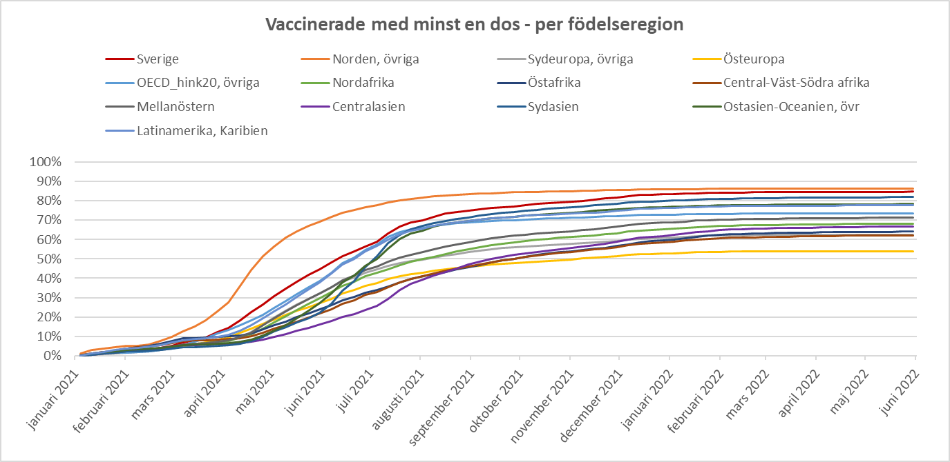

Resultaten visar att det finns stora skillnader i vaccinationstäckning inom gruppen äldre personer, beroende på födelseland.
Högst täckningsgrad observerar vi bland äldre personer födda i Sverige, där 57% har fått en fjärde dos.
Lägst täckningsgrad observerar vi bland äldre personer födda i Eritrea, Afghanistan och Somalia, där 10% eller färre fått en fjärde dos.

